KPI_SUMMARY
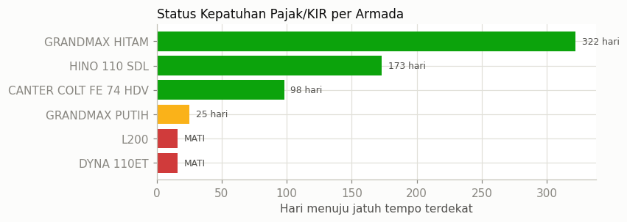
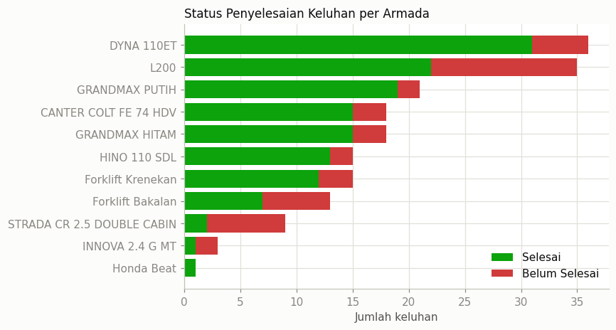
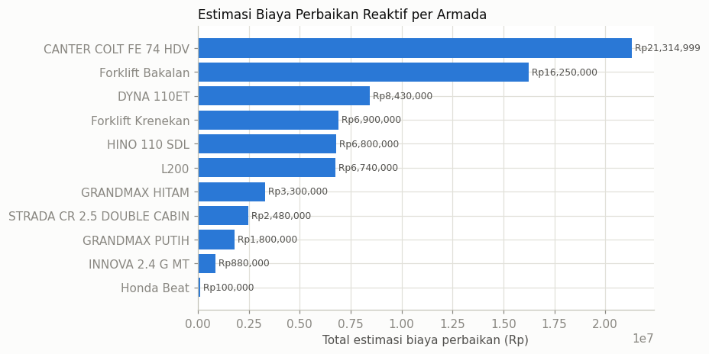
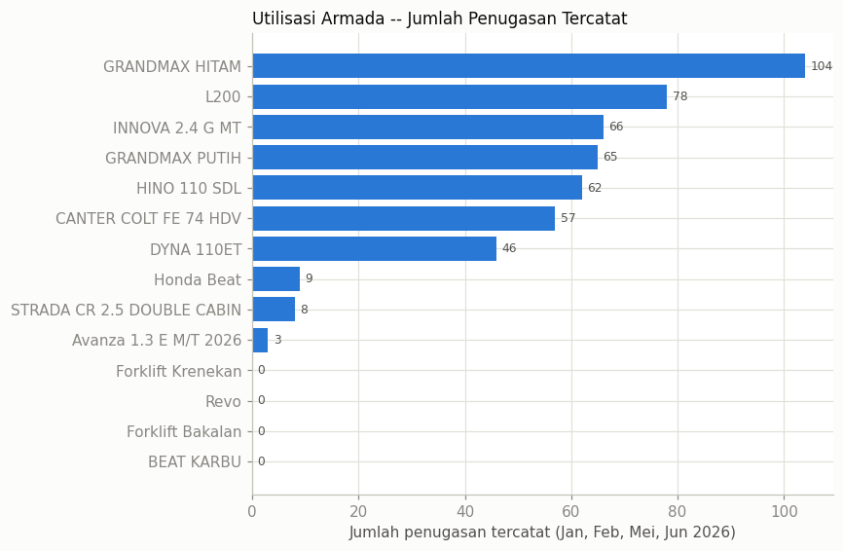
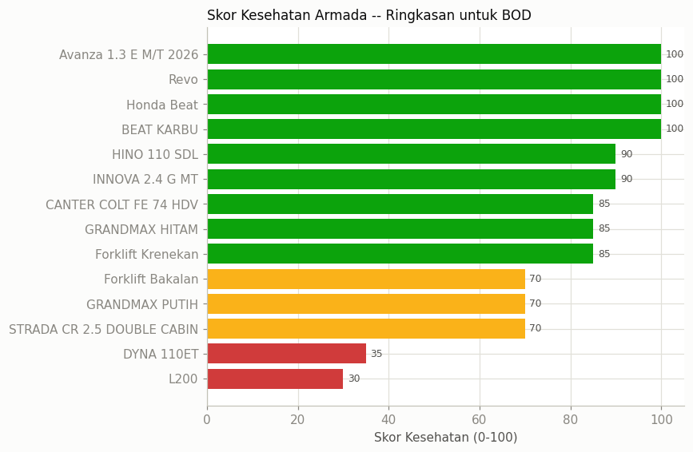
armada_id | nama_armada | armada_key | nopol | status_pajak_terdekat | hari_menuju_jatuh_tempo_terdekat | jumlah_keluhan | jumlah_belum_selesai | jumlah_servis_tercatat | jumlah_penugasan | total_estimasi_biaya | total_biaya_sparepart | total_biaya_gabungan | skor_kesehatan | catatan_kualitas_data
4 | L200 | L200 | AD 1854 WV | MATI |  | 35 | 13 | 34 | 78 | 6740000 | 0 | 6740000 | 30
3 | DYNA 110ET | TRUCK CRANE | AB 9920 EN | MATI |  | 36 | 5 | 43 | 46 | 8430000 | 55000 | 8485000 | 35
2 | STRADA CR 2.5 DOUBLE CABIN | TRITON | AB 8758 HS | INFO/TANPA TANGGAL |  | 9 | 7 | 8 | 8 | 2480000 | 0 | 2480000 | 70
10 | GRANDMAX PUTIH | GRANDMAX PUTIH | AD 9296 DV | URGENT | 25 | 21 | 2 | 18 | 65 | 1800000 | 111200 | 1911200 | 70
14 | Forklift Bakalan | FORKLIFT BAKALAN |  | TIDAK ADA DATA |  | 13 | 6 | 26 | 0 | 16250000 | 0 | 16250000 | 70 | Tidak ada data pajak/KIR (tidak tercatat di sheet monitoring) - kemungkinan alat berat/forklift yang tidak wajib STNK jalan, atau data belum diinput.
12 | Forklift Krenekan | FORKLIFT KRENEKAN |  | TIDAK ADA DATA |  | 15 | 3 | 18 | 0 | 6900000 | 0 | 6900000 | 85 | Tidak ada data pajak/KIR (tidak tercatat di sheet monitoring) - kemungkinan alat berat/forklift yang tidak wajib STNK jalan, atau data belum diinput.
7 | GRANDMAX HITAM | GRANDMAX HITAM | AD 8022 RV | AKTIF | 322 | 18 | 3 | 21 | 104 | 3300000 | 28000 | 3328000 | 85
8 | CANTER COLT FE 74 HDV | TRUK DOUBLE | AD 8551 DV | AKTIF | 98 | 18 | 3 | 43 | 57 | 21314999 | 10400 | 21325399 | 85
1 | INNOVA 2.4 G MT | INNOVA | AB 1553 QJ | INFO/TANPA TANGGAL |  | 3 | 2 | 25 | 66 | 880000 | 0 | 880000 | 90
9 | HINO 110 SDL | TRUCK ENGKEL | AD 8783 DV | AKTIF | 173 | 15 | 2 | 21 | 62 | 6800000 | 0 | 6800000 | 90
5 | BEAT KARBU | BEAT KARBU | AD 5128 ZV | INFO/TANPA TANGGAL |  | 0 | 0 | 0 | 0 | 0 | 0 | 0 | 100 | Nopol tercatat di sheet monitoring pajak/KIR untuk 'BEAT KARBU', tapi sheet detail 'HONDA BEAT' mencatat nopol berbeda (AD 5350 XJ) untuk nama yang mirip. Kemungkinan 2 unit motor berbeda atau salah satu salah ketik -- perlu konfirmasi tim.
6 | Honda Beat | HONDA BEAT | AD 5350 XJ | TIDAK ADA DATA |  | 1 | 0 | 10 | 9 | 100000 | 0 | 100000 | 100
11 | Revo | REVO |  | TIDAK ADA DATA |  | 0 | 0 | 0 | 0 | 0 | 0 | 0 | 100 | Tidak ada data pajak/KIR (tidak tercatat di sheet monitoring) - kemungkinan alat berat/forklift yang tidak wajib STNK jalan, atau data belum diinput.
13 | Avanza 1.3 E M/T 2026 | AVANZA 1.3 E MT |  | TIDAK ADA DATA |  | 0 | 0 | 0 | 3 | 0 | 192000 | 192000 | 100 | Tidak ada data pajak/KIR (tidak tercatat di sheet monitoring) - kemungkinan alat berat/forklift yang tidak wajib STNK jalan, atau data belum diinput.

